상품제안서
타거스클레식탑로딩(15.6인치) | 상품코드: F09105

 |  |  |  |  |  |  | 02-412-0044 | www.easy1.co.kr
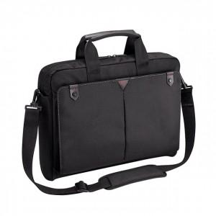

【상세/제작정보】 | 실크 1도 인쇄 포함 / 개별 비닐포장

【인쇄/포장옵션】 | 실크 / 기본비닐

【공급단가】 | 수량 | 30~ | 50~ | 100~ | 500~ | 1,000~
*VAT별도 | 단가 | 43,200원 | 41,600원 | 40,000원 | 38,400원 | 37,440원

【상품 URL】 | https://dev.easy1.co.kr:443/src/goods_detail.php?gdno=9105

